手順書
操作手順書 |  |  |  |  | 作成日時：2019/10/07-10:55:04

 | １．操作環境

 |  |  | シナリオファイル名 | C:\Users\Administrator\Desktop\動作確認手順\得意先単価マスタ一覧リスト.winsnr

 | ２．操作手順

 |  | ２．１．シナリオ：得意先単価マスタ一覧リスト
 |  |  | ２．１．１．[得意先単価マスタ一覧リスト]ウィンドウ |  |  | 確認日 | 結果
 |  |  | 画面 | 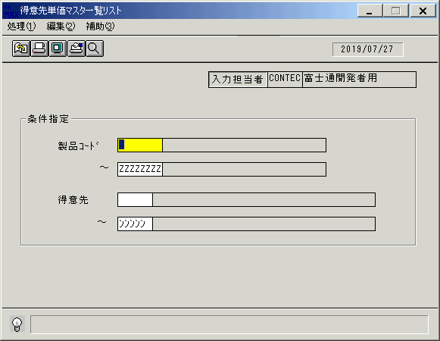
 |  |  | 操作内容 | 「得意先単価マスタ一覧リスト」ウィンドウを初期表示します。

 |  |  | ２．１．２．[得意先単価マスタ一覧リスト]ウィンドウ |  |  | 確認日 | 結果
 |  |  | 画面 | 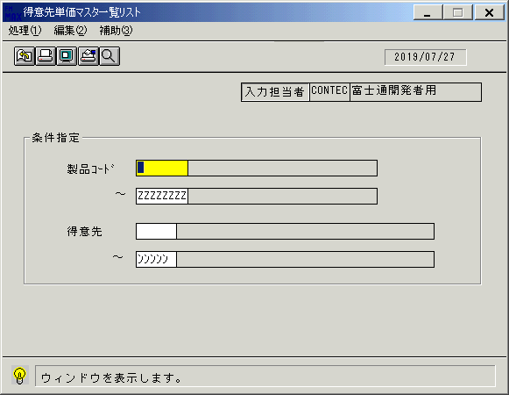
 |  |  | 操作内容 | 「製品コード」のボックス（1つ目）にカーソルを合わせ、検索ボタンを押します。

 |  |  | ２．１．３．[得意先単価マスタ一覧リスト]ウィンドウ - [製品一覧ウィンドウ]ウィンドウ |  |  | 確認日 | 結果
 |  |  | 画面 | 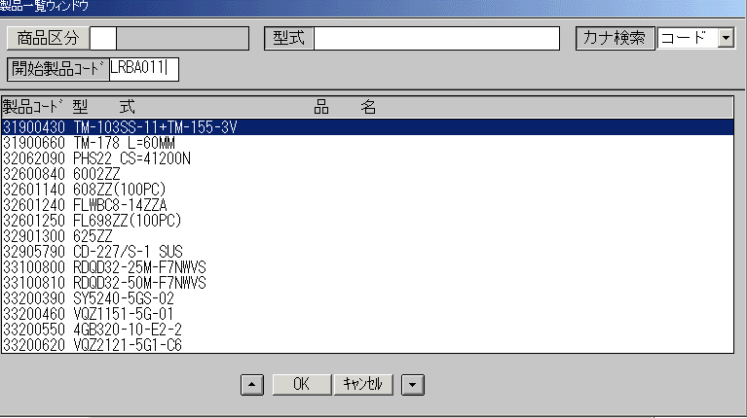
 |  |  | 操作内容 | 上図の「開始製品コード」を入力し、Enterキーを押します。

 |  |  | ２．１．４．[得意先単価マスタ一覧リスト]ウィンドウ - [製品一覧ウィンドウ]ウィンドウ |  |  | 確認日 | 結果
 |  |  | 画面 | 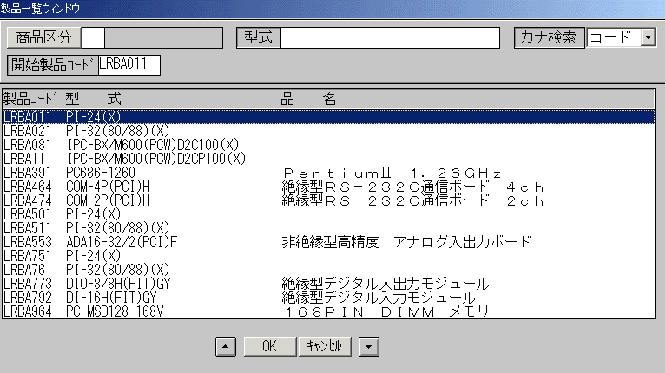
 |  |  | 操作内容 | 製品を選択して「OK」をクリックします。

 |  |  | ２．１．5．[得意先単価マスタ一覧リスト]ウィンドウ |  |  | 確認日 | 結果
 |  |  | 画面 | 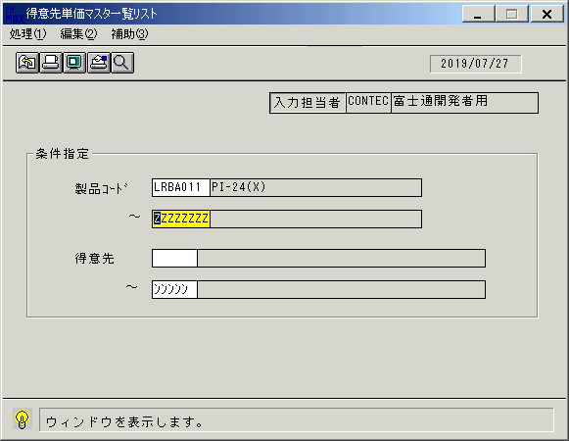
 |  |  | 操作内容 | 「製品コード」のボックス（2つ目）にカーソルを合わせ、検索ボタンを押します。

 |  |  | ２．１．6．[得意先単価マスタ一覧リスト]ウィンドウ - [製品一覧ウィンドウ]ウィンドウ |  |  | 確認日 | 結果
 |  |  | 画面 | 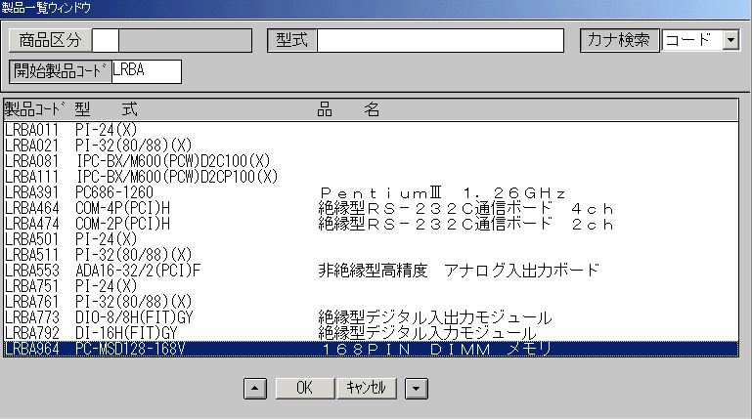
 |  |  | 操作内容 | 製品を選択して「OK」をクリックします。

 |  |  | ２．１．7．[得意先単価マスタ一覧リスト]ウィンドウ |  |  | 確認日 | 結果
 |  |  | 画面 | 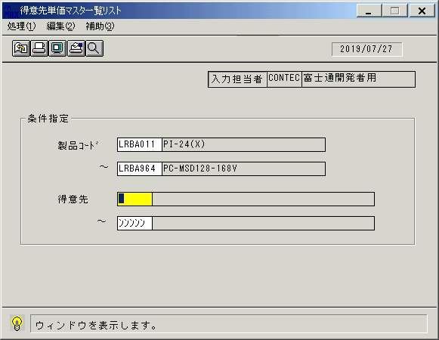
 |  |  | 操作内容 | 「得意先」のボックス（1つ目）にカーソルを合わせ、検索ボタンを押します。

 |  |  | ２．１．8．[得意先単価マスタ一覧リスト]ウィンドウ - [得意先一覧ウィンドウ]ウィンドウ |  |  | 確認日 | 結果
 |  |  | 画面 | 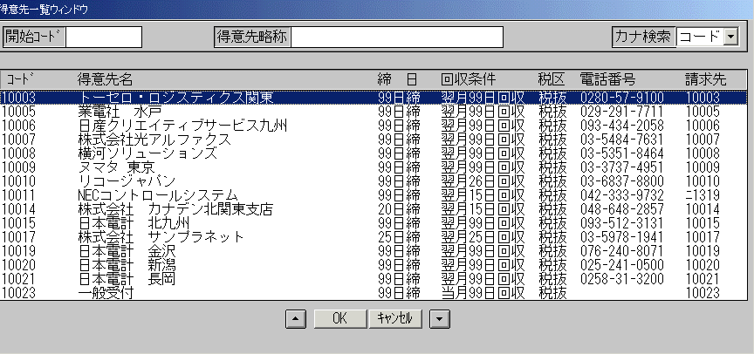
 |  |  | 操作内容 | 得意先名を選択して「OK」をクリックします。

 |  |  | ２．１．9．[得意先単価マスタ一覧リスト]ウィンドウ |  |  | 確認日 | 結果
 |  |  | 画面 | 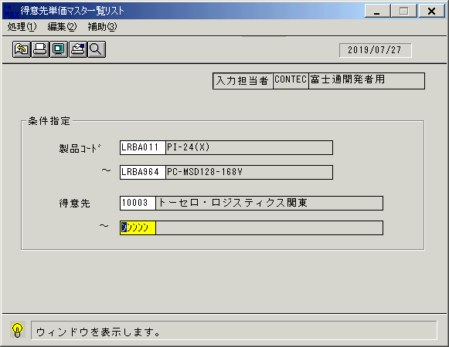
 |  |  | 操作内容 | 「得意先」のボックス（2つ目）にカーソルを合わせ、検索ボタンを押します。

 |  |  | ２．１．10．[得意先単価マスタ一覧リスト]ウィンドウ - [得意先一覧ウィンドウ]ウィンドウ |  |  | 確認日 | 結果
 |  |  | 画面 | 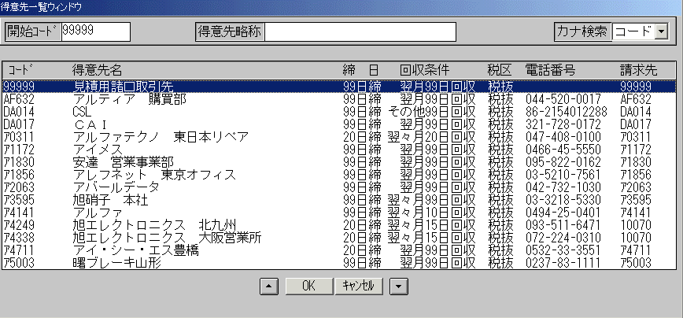
 |  |  | 操作内容 | 開始コードを入力してEnterキーを押して検索し、得意先名を選択して「OK」をクリックします。

 |  |  | ２．１．11．[得意先単価マスタ一覧リスト]ウィンドウ - [得意先単価マスタ一覧リスト]ウィンドウ |  |  | 確認日 | 結果
 |  |  | 画面 | 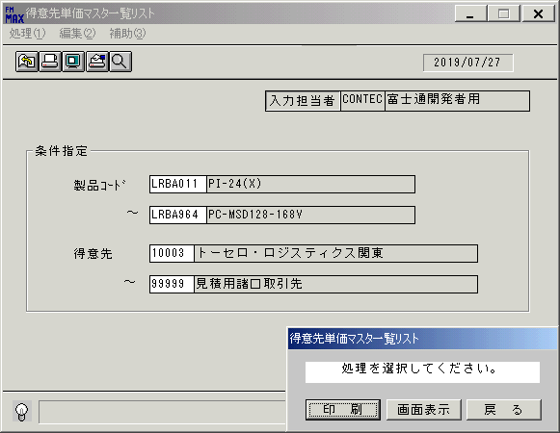
 |  |  | 操作内容 | 「得意先単価マスタ一覧リスト」ウィンドウが表示されます。「画面表示」をクリックします。

 |  |  | ２．１．12．[デスクトップ]ウィンドウ - [得意先単価マスタ一覧リスト･ﾚﾎﾟｰﾄ]ウィンドウ |  |  | 確認日 | 結果
 |  |  | 画面 | 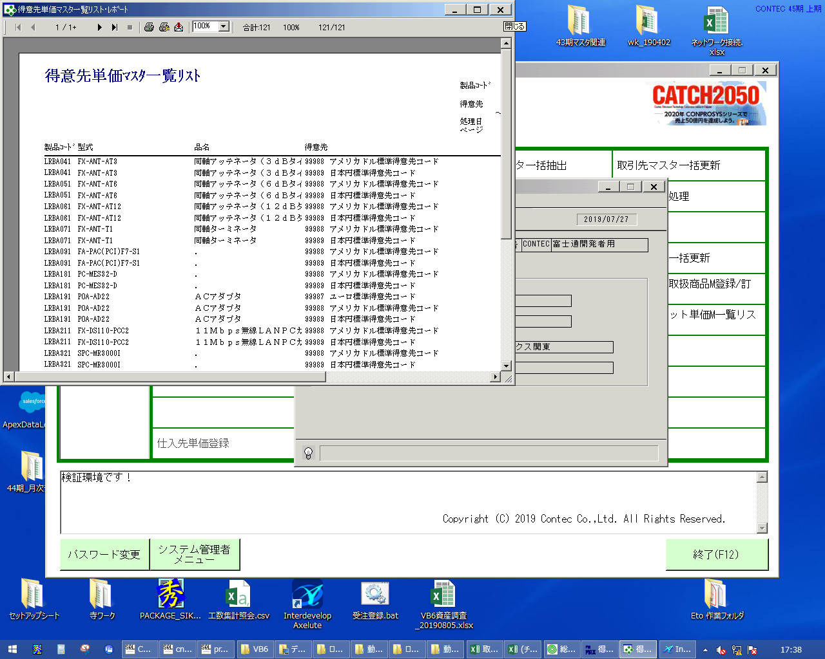
 |  |  | 操作内容 | 「得意先単価マスタ一覧リスト･ﾚﾎﾟｰﾄ」ウィンドウを、「×」ボタンで閉じます。

 |  |  | ２．１．13．[得意先単価マスタ一覧リスト]ウィンドウ |  |  | 確認日 | 結果
 |  |  | 画面 | 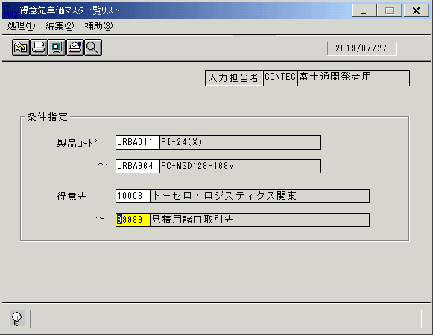
 |  |  | 操作内容 | Enterキーを押します。

 |  |  | ２．１．14．[得意先単価マスタ一覧リスト]ウィンドウ - [得意先単価マスタ一覧リスト]ウィンドウ |  |  | 確認日 | 結果
 |  |  | 画面
 |  |  | 操作内容 | 「印刷」をクリックし、PDFファイルを保存します。

